Смета
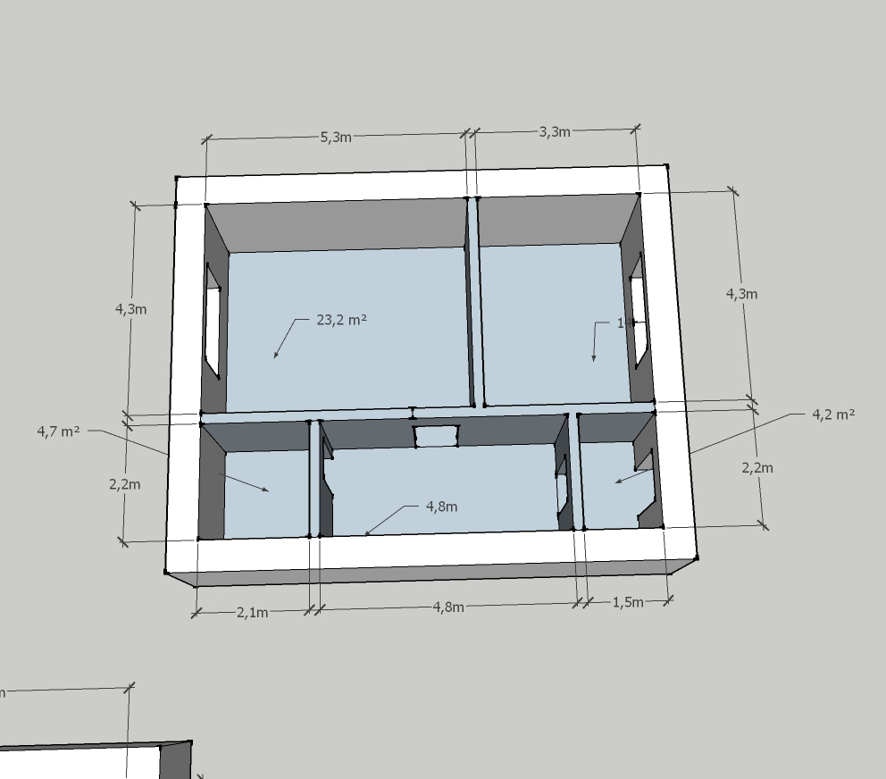
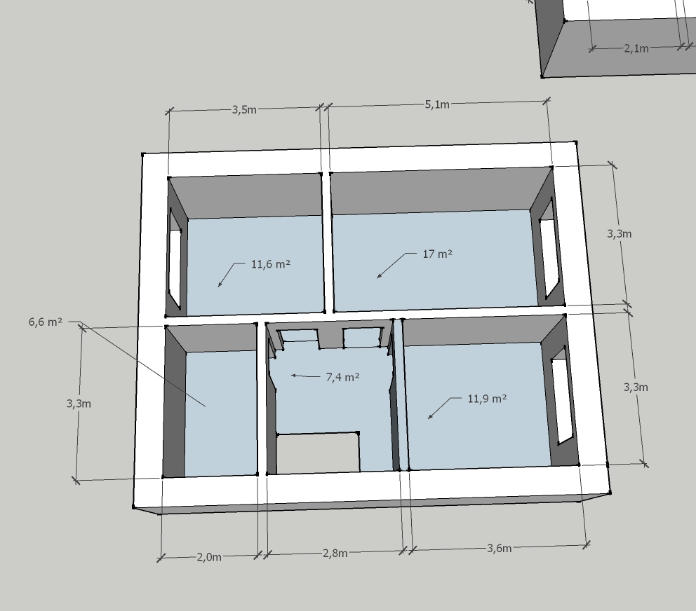
№ п/п | Наименование | Ед. изм. | Санузел 1 | Санузел 2 | Тамбур | Коридор 1 | Коридор 2 | Кухня | Гостиная | Спальня 1 | Спальня 2 | Спальня 3 | Всего | Цена ед. (руб) | Сумма
 | Общестроительные работы
 | Возведение перегородок из пенобетона |  |  |  |  | 9 | 15 | 22 | 13 | 17 | 13 |  | 89 | 400 | 35600
 | Стены
 | Грунтование стен (все слои) | м.кв. | 23 | 28 | 17 | 34 | 27 | 40 | 49 | 33 | 42 | 34 | 327 | 50 | 16350
 | Штукатурка по маякам | м.кв. |  |  |  |  |  |  |  |  |  |  | 0 | 290 | 0
 | Наклейка стеклохолста | м.кв. |  |  |  |  |  |  |  |  |  |  | 0 | 100 | 0
 | Шпаклевание | м.кв. |  |  | 17 | 34 | 27 | 40 | 49 | 33 | 42 | 34 | 276 | 150 | 41400
 | Ошкуривание | м.кв. |  |  | 17 | 34 | 27 | 40 | 49 | 33 | 42 | 34 | 276 | 50 | 13800
 | Наклейка обоев | м.кв. |  |  | 17 | 34 | 27 | 40 | 49 | 33 | 42 | 34 | 276 | 160 | 44160
 | Окрашивание (на 2 раза) | м.кв. |  |  |  |  |  |  |  |  |  |  | 0 | 140 | 0
 | Наклейка керамогранита | м.кв. | 23 | 28 |  |  |  |  |  |  |  |  | 51 | 800 | 40800
 | Затирка швов | м.кв. | 23 | 28 |  |  |  |  |  |  |  |  | 51 | 60 | 3060
 | Наклейка мозаики | м.кв. |  |  |  |  |  |  |  |  |  |  | 0 | 1000 | 0
 | Потолок
 | Подвесной одноуровневый потолок из ГКЛ на металлическом каркасе (КНАУФ П 113) | м.кв. |  |  |  |  |  |  |  |  |  |  | 0 | 450 | 0
 | Переход между уровнями ГКЛ потолка | м.п. |  |  |  |  |  |  |  |  |  |  | 0 | 150 | 0
 | Устройсвто ниши для гардины на ГКЛ потолке | м.п. |  |  |  |  |  |  |  |  |  |  | 0 | 300 | 0
 | Грунтование потолка | м.кв. |  |  |  |  |  |  |  |  |  |  | 0 | 40 | 0
 | Шпаклевание и ошкуривание потолка | м.кв. |  |  |  |  |  |  |  |  |  |  | 0 | 300 | 0
 | Покраска потолка (на 2 раза) | м.кв. |  |  |  |  |  |  |  |  |  |  | 0 | 160 | 0
 | Устройство натяжного потолка | м.кв. | 5 | 7 | 4 | 11 | 7 | 14 | 23 | 12 | 17 | 12 | 112 | 350 | 39200
 | Устройство карниза шириной 100 мм | м.п. |  |  |  |  |  |  |  |  |  |  | 0 | 100 | 0
 | Пол
 | Грунтование пола | м.кв. | 5 | 7 | 4 | 11 | 7 | 14 | 23 | 12 | 17 | 12 | 112 | 25 | 2800
 | Самонивилирующаяся стяжка | м.кв. |  |  | 4 | 11 | 7 | 14 | 23 | 12 | 17 | 12 | 100 | 150 | 15000
 | Стяжка из пескобетона по маякам | м.кв. | 5 | 7 |  |  |  |  |  |  |  |  | 12 | 280 | 3360
 | Укладка линолеума | м.кв. |  |  |  |  |  |  |  |  |  |  | 0 | 140 | 0
 | Устройство ламината | м.кв. |  |  | 4 | 11 | 7 | 14 | 23 | 12 | 17 | 12 | 100 | 220 | 22000
 | Укладка керамогранита | м.кв. | 5 | 7 |  |  |  |  |  |  |  |  | 12 | 800 | 9600
 | Устройство напольного плинтуса (МДФ) | м.кв. |  |  |  |  |  |  |  |  |  |  | 0 | 100 | 0
 | Затирка швов | м.кв. | 5 | 7 |  |  |  |  |  |  |  |  | 12 | 60 | 720
 | Электромонтажные работы
 | Освещение (точка) | шт |  |  |  |  |  |  |  |  |  |  | 50 | 500 | 25000
 | Лента светодиодная | м.п. |  |  |  |  |  |  |  |  |  |  | 0 | 250 | 0
 | Розетки и выключатели (точка) | шт |  |  |  |  |  |  |  |  |  |  | 40 | 500 | 20000
 | Устройство теплого пола | м.кв. |  |  |  |  |  |  |  |  |  |  | 0 | 300 | 0
 | Сантехнические работы |  |  |  |  |  |  |  |  |  |  |  |  |  | 40000
 |  |  |  |  |  |  |  |  |  |  |  |  |  | Итого | 337250

